关系图
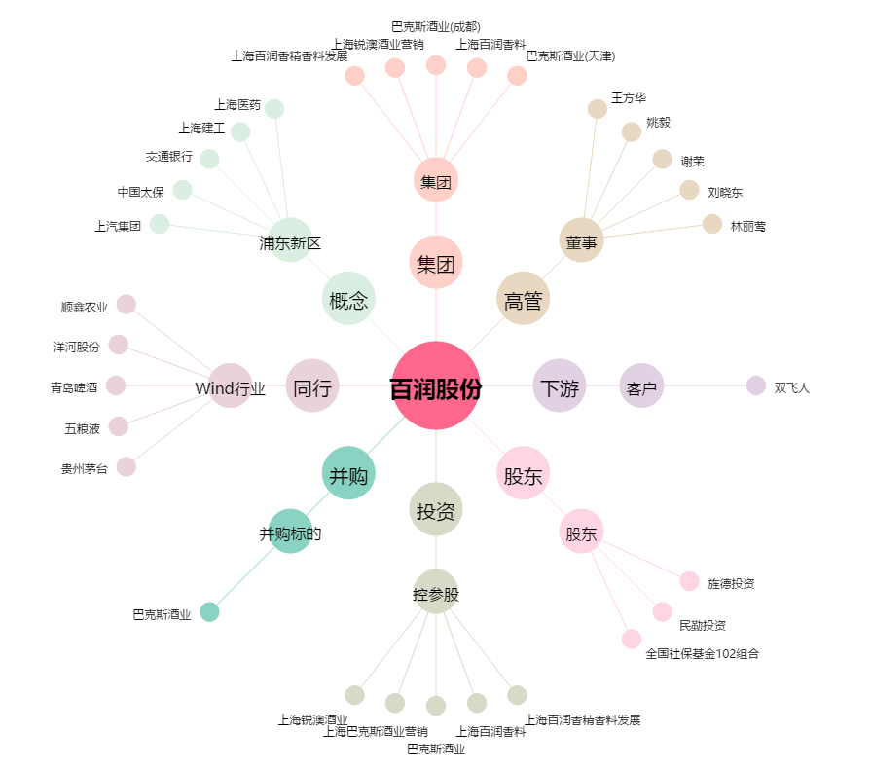
百润股份[002568.SZ] - 关系概览图

